상품제안서
노르딕욜로 북유럽 스타일 캠핑타올 2p 에코 기프트 세트 | 상품코드: F22953

 |  |  |  |  |  |  | 02-412-0044 | www.easy1.co.kr
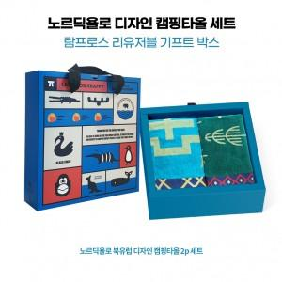

【상세/제작정보】

【인쇄/포장옵션】 | / 람프로스 임팩트기프트 박스

【공급단가】 | 수량 | 30~ | 50~ | 100~ | 300~ | 500~
*VAT별도 | 단가 | 34,060원 | 33,530원 | 32,750원 | 31,440원 | 30,130원

【상품 URL】 | http://www.easy1.co.kr/src/goods_detail.php?gdno=22953

